용어 및 규칙
이벤트 시스템 기획서

 | 이벤트 설명

 | 항목 | 이벤트 이름 | English | 설명
 | 1 | 피버 이벤트 | feverEvent | 행복 게이지가 90일 때 곰들이 30초 간 단체로 춤을 춘다. 해당 시간 동안 코인 생산 시간이 빨라지고 생산량도 많아진다.
 | 2 | 앵그리곰 이벤트 | angrygomEvent | 행복 게이지가 16~25일 때 곰이 화나서 생산 시간이 2배로 늘어난다.
 | 3 | 가출 이벤트 | runawayEvent | 행복 게이지가 1~15일 때 20초마다 랜덤으로 곰이 1마리 사라진다.
 | 4 | 행복 게이지 하락 | happyGuageDown | 포만감이 1~25일 때 행복 게이지가 10초마다 하락한다
 | 5 | 행복 게이지 상승 | happyGuageUP | 포만감이 90~99일 때 행복 게이지가 10초마다 상승한다
 | 6 | 행복 게이지 100 | happyOneHundred | 행복 게이지가 100일 때 인테리어가 바뀌고 코인을 획득한다. 행복게이지는 중립 값 50으로 돌아간다.
 | 7 | 먹이 사용 불가 | foodStop | 포만감이 100일 때 먹이를 사용할 수 없다
 | 8 | 코인 생산 중단 | coinStop | 포만감이 0일 때 코인을 생산 할 수 없다

 | 칼럼 설명

 | 항목 | 변수명 | 자료형 | 내용 | 세부 설명 | Public 요청
 | 1 | happyMax | int | 행복max게이지 | 최대값으로 만족해야하는 행복 게이지 수치를 기재한다. - 은 해당 사항 없음을 뜻한다. | O
 | 2 | happyMin | int | 행복min게이지 | 최소값으로 만족해야하는 행복 게이지 수치를 기재한다. - 은 해당 사항 없음을 뜻한다. | O
 | 3 | hungryMax | int | 포만감max게이지 | 최대값으로 만족해야하는 배고픔 게이지 수치를 기재한다. - 은 해당 사항 없음을 뜻한다. | O
 | 4 | hungryMin | int | 포만감min게이지 | 최소값으로 만족해야하는 배고픔 게이지 수치를 기재한다. - 은 해당 사항 없음을 뜻한다. | O
 | 5 | eventTime | float | 이벤트 지속 시간 | 해당 이벤트 발생 시 지속되는 시간을 기재한다. 단위는 초(s). 0은 지속 시간 없이 게이지로만 제어되는 이벤트를 뜻한다. | O
 | 6 | getCoin | int | 코인 획득 | 이벤트 발생 시 획득하게 되는 코인 수량을 기재한다. - 은 해당 사항 없음을 뜻한다. | O
 | 7 | createCoinTime | float | 코인 생산 시간 배수 | NPC 곰의 기본 코인 생산 시간의 배수 변화(곱셈)를 기재한다. Ex) 생산 시간 2배 -> 2 | O
 | 8 | createCoinQuantity | float | 생산 코인량 배수 | NPC 곰의 기본 코인 생산량의 배수 변화(곱셈)를 기재한다. Ex) 생산량 1/2 감소 -> 0.5 | O
 | 9 | happyChange | bool | 행복 게이지 변화 | 해당 이벤트 발생 시 행복 게이지의 변화가 어떻게 이뤄지는지 판단한다. | O
 |  |  |  |  | ㄴ T: 행복 게이지 상승 F: 행복 게이지 하락
 | 10 | happyChangeValue | int | 행복 게이지 변화 수치 | happyChange 변수의 제어를 받는다. | X
 |  |  |  |  | ㄴ happyChage = T : 행복 게이지의 상승 수치 기재(+)
 |  |  |  |  | ㄴ happyChage = F : 행복 게이지의 하락 수치 기재(-)
 |  |  |  |  | ㄴ EX) 행복게이지 50 상승 -> happyChage = T / happyChangeValue = 50
 | 11 | eventFrequency | float | 발생 빈도 | 해당 이벤트의 1회 발생 시 소요되는 시간을 기재한다. 단위는 초(s) | O
 |  |  |  |  | ex) 20초당 1번 발생 -> 20
 | 12 | bearDisappear | int | 사라지는 곰 수량 | 해당 이벤트 발생 시 사라지는 곰의 개수를 기재한다. 단위는 마리. | X
 | 13 | danceChange | string | 애니메이션 변화 | 해당 이벤트 발생 시 발동하는 특수 애니메이션 스프라이트를 기재한다. | X
 | 14 | eventText | int | 이벤트 대사 | 해당 이벤트가 진행될 때 뜨는 이벤트 대사를 기재한다 | X
 | 15 | popup | int | 팝업 파일명 | 이벤트 대사가 뜰 때 사용하는 팝업 창 파일명을 기재한다 | X

 | 이벤트 기본 규칙
 | 1. 해당 이벤트 조건 만족 시에만 관련된 텍스트 내용과 팝업창을 띄운다.
 | 2. 팝업창은 확인하기 버튼을 누르면 닫힌다.
 | 3. 이벤트 발생 순서대로 팝업창이 생성된다.
 | 4. 이벤트 동시 발생 시, 행복 게이지 관련 이벤트를 먼저 생성한다.
 | 5. 포만감의 애니메이션과 행복 이벤트의 특수 모션 충돌 시, 행복의 특수 모션을 우선 출력한다.

 | 이벤트 시스템 플로우

▶ | 포만감 관련 이벤트
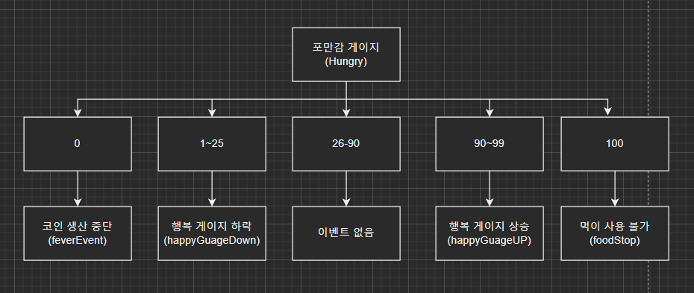

▶ | 행복 관련 이벤트

